Questionnaire

 |  | Choixpeau Magique | Aide de jeu pour

 |  |  | 

Tu veux vraiment savoir pour quelle maison tu es fait ? Clic vite sur le questionnaire...

 |  |  | http://www.geek-it.org/harry-potter-jdr/

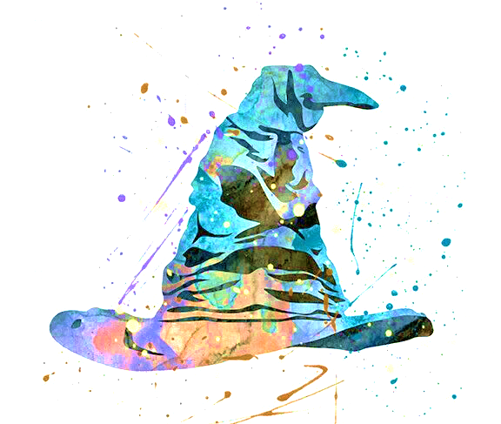
 |  |  | Comment répondre au questionnaire?

 |  |  | A chaque question qui te sera posée, quatre ou cinq réponses te seront proposées. Tu pourras choisir entre "Exactement", "Vrai", "Faux"" et "N'importe quoi". Attention cependant, tu ne peux choisir qu'une fois chacune des réponses citées ci-dessus par question posée. A chaque question, tu auras donc une coche dans "Exactement", une dans "Vrai", une dans "Faux" et une dans "N'importe quoi. Certaines réponses proposées peuvent donc ne pas avoir de coche. En cas d'erreur, un message en rouge apparaîtra. Une fois toutes les questions répondues, clique sur l'ionglet "réponse du CHoixpeau pour savoir dans quelle maison tu iras. Il te faudra répondre à toutes les questions pour que le Choixpeau te donne sa réponse.

 | Questionnaire !!

Générateur réalisé par Julien
Ce questionnaire a été généré à partir du livre de base réalisé par Keul poul le livre du MJ de Harry Potter JdR. Les questions ont été pondérées et le Choixpeau vous écoutera si vous lui répondez correctement !

Questions
Avant que je ne te dise dans quelle maison tu vas te rendre, réponds à ces quelques questions pour que j'affine mon choix ! Tu ne peux choisir qu'une seule fois chaque réponse par question aussi réfléchis bien à tes réponses.
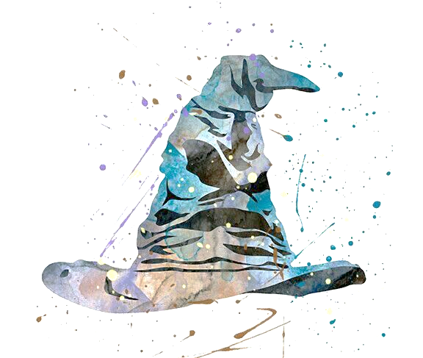
1. Sous quel surnom aimerais-tu entrer dans l’histoire ?
- Le Juste
- Le Puissant
- Le Valeureux
- Le Sage

2. Quel serait pour toi le qualificatif le plus dégradant ?
- Ignorant
- Banal
- Égoïste
- Lâche

3. Si tu devais créer un nouveau sortilège, celui-ci te permettrait… ?
- De protéger les autres
- De repousser les créatures malveillantes
- D’augmenter ta concentration
- De mettre hors d’état de nuire tes adversaires

4. Quatre potions se trouvent devant toi, laquelle choisis-tu ?
- Une potion dans une grande fiole de verre semblable à un verre et contenant un liquide orangé dégageant une douce odeur sucrée.
- Une potion dans une fiole de cristal contenant un liquide argenté dans lequel se dessinent des symbole faisant penser à des runes
- Une potion dans une grande fiole en forme de coupe et contenant un liquide doré et reflétant la lumière comme un miroir.
- Une potion dans une fiole en forme de crâne et contenant un liquide noir comme du goudron parcouru de reflets fantomatiques.

5. Si tu devais voler sur le balai de tes rêves, quels seraient ses caractéristiques ?
- Un balai fiable, capable de voler en tout temps et par n’importe quel temps.
- Un balai sportif, capable des figures les plus folles et d’acrobaties digne d’un champion de Quidditch.
- Un balai sûr, qui vous emmène à bon port sans vous mettre en danger.
- Un balai silencieux et capable de changements de direction rapides et inattendus.

6. Un incendie ravage ton école de magie et tu ne peux sauver que l’une des choses suivants. Laquelle choisis-tu ?
- Tes affaires personnelles
- Un lot de livre uniques, renfermant une connaissance ancienne
- Aucune, tu aides tes camarades à sauver les leurs
- Les créatures magiques enfermées dans ta salle de classe

7. Un élève de ta Maison a triché pendant les examens de Poudlard en se servant d'une plume ensorcelée. Grâce à son stratagème, il se retrouve premier de la classe en Sortilèges et tu n'es que deuxième. Le professeur Flitwick soupçonne quelque chose de louche. Il te prend à part à la fin du cours pour te demander si ton camarade a utilisé ou non une plume interdite. Que fais-tu ?
- Tu dis la vérité au professeur Flitwick. Après tout, si ton camarade est prêt à tricher pour être premier, il mérite d'être dénoncé. Et de toute manière, comme vous appartenez tous les deux à la même Maison, tu récupéreras les points qu'il perdra en lui prenant la première place.
- Tu mens au professeur en lui disant que tu ignores la vérité
- Tu réponds au professeur Flitwick qu'il vaudrait mieux qu'il pose directement la question à ton camarade de classe (et tu as déjà prévenu celui-ci que s'il ne dit pas la vérité au professeur, tu le feras à sa place).
- Tu n'attendrais pas que l'on t'interroge pour dire la vérité au professeur Flitwick. Si tu savais que quelqu'un allait se servir d'une plume interdite, tu le dirais immédiatement au professeur, avant même que l'examen ne commence

8. De quelle manière préférerais-tu que les gens se souviennent de toi après ta mort ?
- Peu importe ce que les gens penseront de toi une fois que tu seras mort(e), ce qui compte, c'est ce qu'ils pensent de toi tant que tu es vivant(e)
- En se disant que tu leur manques, mais en gardant tout de même le sourire quand ils pensent à toi.
- En se racontant inlassablement les récits de tes aventures
- En éprouvant de l'admiration quand ils pensent à tous tes exploits.

9. Une fois tous les cent ans, la plante à Pipaillon produit des fleurs qui changent de parfum pour plaire à l'imprudent qu'elle souhaite attirer. Si cette plante souhaitait t'appâter, quelle odeur devrait-elle dégager ?
- L'odeur de la mer
- L'odeur de chez toi
- L'odeur d'un feu de bois crépitant
- L'odeur d'un parchemin neuf

10. Qu'est-ce que tu as le plus de mal à supporter ?
- La solitude
- L’imprévu
- L’ennui
- Être ignoré

11. Tu arrives devant une rivière qu’il te faut traverser. Quelle méthode emploies-tu ?
- Tu sautes de pierre en pierre jusqu’à l’autre rive
- Tu crées magiquement un barrage en amont pour assécher le lit de la rivière
- Tu traverses à pied, un peu d’eau n’a jamais tué personne
- Tu métamorphoses les pierres alentours pour en faire un pont

12. Si tu pouvais choisir un pouvoir magique, ce serait :
- Le pouvoir de comprendre toutes les langues
- Le pouvoir de parler aux animaux
- Le pouvoir d’être doté(e) d’une force surnaturelle
- Occlumancie : le pouvoir de se protéger de l’intrusion mentale d'autres sorciers
- Legilimancie : le pouvoir de lire dans l’esprit des gens

13. Quelle direction ?
- Nord (en direction du pôle Nord)
- Est (en direction du soleil levant)
- Ouest (en direction du soleil couchant)
- Sud (vers le soleil et l'Equateur)

14. Si tu pouvais fabriquer un objet magique, celui-ci serait ?
- Un artefact discret t’avisant quand un danger menace
- Une amulette protégeant tes pensées de toute intrusion
- Un bracelet permettant de te protéger des envoûtements
- Une bague renforçant la puissance de tes sortilèges

15. Quelle est la chose que tu désires le plus apprendre à Poudlard ?
- Tous les secrets du château
- Les sortilèges et les maléfices
- L’art de me défendre et de défendre les autres contre les maléfices et envoûtements
- Le vol sur un balai
- Tous les domaines de la magie que l'on me permettra d'étudier

16. Avec deux amis, vous devez traverser un pont gardé par un troll. Avant de vous laisser passer, celui-ci insiste pour se battre avec l'un de vous. Que fais-tu ?
- Tu réfléchis à une méthode pour neutraliser le troll sans l’affronter de face
- Tu tentes de détourner l'attention du troll pour qu'il vous laisse passer tous les trois sans que vous ayez à l'affronter
- Tu proposes à tes amis de l'affronter tous les trois à la fois (sans prévenir le troll)
- Tu te portes immédiatement volontaire pour l'affronter

17. Quel chemin te tente le plus ?
- L'étroite ruelle sombre, éclairée à la lanterne
- Le petit sentier tortueux jonché de feuilles mortes qui s'enfonce à travers le bois
- La rue pavée bordée d'anciens bâtiments
- La grande allée d'herbe baignée de soleil

18. Il y a quatre boîtes devant toi. Laquelle essaies-tu d'ouvrir ?
- Le coffret en or sculpté, posé sur deux pieds pourvus de griffes, dont l'inscription te prévient qu'il renferme des connaissances secrètes et une tentation irrésistible.
- La petite boîte en écailles de tortue dorée à l'or fin qui semble contenir une minuscule créature qui couine.
- La petite boîte en étain, simple et sans prétention, sur laquelle on peut lire une inscription rayée qui dit "Je ne m'ouvre que pour celui ou celle qui le mérite".
- La boîte d'un noir brillant dotée d'une serrure et d'une clé en argent, et qui porte une mystérieuse inscription en runes que tu identifiesimmédiatement comme étant la signature de Merlin.

19. Il fait nuit noire, tu marches seul(e) dans une rue mal éclairée. Soudain, tu entends un drôle de bruit dont la provenance semble magique. Que fais-tu ?
- Tu te glisses silencieusement dans la pénombre en attendant la suite des événements et en faisant une liste mentale de tous les sortilèges de défense et d'attaque dont tu pourrais te servir, s'il le fallait
- Tu poursuis ton chemin avec prudence, en gardant la main sur ta baguette magique dissimulée sous ton manteau et en restant très vigilant(e) au moindre signe de danger
- Tu brandis ta baguette magique et tu tentes de découvrir d'où vient ce bruit
- Tu brandis ta baguette magique pour te défendre sans te laisser impressionner

20. Si tu devais inspirer un sentiment aux autres, ce serait ?
- L’admiration
- La crainte
- L’amour
- La confiance
- L’émerveillement

21. Si tu étais accepté à Poudlard, quel animal de compagnie choisirais-tu de prendre avec toi ?
- Un crapaud cornu
- Un chien
- Un hibou
- Une chouette
- Un serpent
- Un chat

22. Un Moldu semble t’avoir vu utiliser la magie. Pas certain de ce qu’il vient de voir, il s’approche de toi d’un air interrogateur. Que fais-tu ?
- Tu conviens que la magie existe, puis tu t'en vas nonchalamment en le laissant se demander si tu bluffes ou pas.
- Avant qu’il n’ait pu ouvrir la bouche, tu le neutralises avec un sortilège
- Un sortilège d’oubliette et le problème est réglé
- Tu discutes avec lui et, grâce à tes arguments, le convaincs que rien ne s’est passé

23. Quelle créature aimerais-tu le plus étudier ?
- Les hippogriffes
- Les vampires
- Les fantômes
- Les licornes
- Les demiguises
- Les kelpies

24. Quel cauchemar te ferait le plus peur ?
- Celui où tu découvres que la peur te paralyse devant un adversaire et t’empêche d’agir
- Celui où tu te rends compte que tu as oublié qui tu es et tout ce que tu connais.
- Celui où tu découvres, en te réveillant un beau matin, que tes amis et tes proches ne te reconnaissent plus.
- Celui où tu découvres que tes pouvoirs magiques ont disparu

25. Quelle plante/fleur te caractériserait le mieux ?
- Jacinthe
- Laurier
- Lavande
- Iris
- Marguerite des champs
- OEillet

26. Quel astre préfères-tu ?
- L’étoile du berger
- Les étoiles
- Le soleil
- La lune

27. Quel est le lieu qui te plairait le plus pour te balader ?
- Une sombre forêt
- Les ruines d’un ancien château
- Une plaine verdoyante
- Un sentier de montagne

28. Quel est le meilleur moment de la journée pour toi ?
- L’aube
- La nuit
- Le crépuscule
- Le jour

29. Si tu devais être privé de l’un de tes sens, lequel serait le plus handicapant pour toi ?
- La vue
- Le toucher
- Le goût
- L’ouïe

30. Selon vous, quelle est la Maison qui vous caractérise le plus ?
- Gryffondor
- Poufsouffle
- Serdaigle
- Serpentard

 | Découvre vite tes résultats !!

Réponse du ChoixPeau !
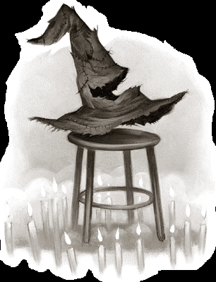
 |  | J'attends un peu plus de réponses pour me prononcer. Tu n'as répondu qu'à 0 question(s). Réponds à au moins 20 questions s'il te plaît.



Gryffondor | Serpentard | Poufsouffle | Serdaigle

